P LW
Prüfung | Zuluft-Luftwechselrate |  |  |  | Seite: |  | 17 | von | 36

Kunde: | St. Claraspital AG |  | Prüfbericht Nr.: | CL-OPT-OP1-Req.221
Ansprechperson: | Herr Oscar Cantoro
Objekt: | St. Claraspital Basel, Neubau Hirzbrunnen |  | Prüfdatum: | 07.05.2022
Abteilung: | Operationsabteilung |  | Betriebszustand: | at rest
Raum: | OP 1 RNr. 01.04.00.158 |  | Zeichnung Nr.: | OP 1

Zuluft-Luftwechselrate

Raumbez. / Raumnr. |  |  |  |  |  | Zuluftvolumenströme pro Raum

 |  |  |  |  |  | m3/h
OP 1 RNr. 01.04.00.158 |  |  |  |  |  | 5196

Raumvolumen |  |  |  |  |  | 125.83 |  |  | m3

Der Operationsraum | OP 1 | hat einen Luftwechsel1) von |  |  |  | 41 |  |  | h-1

Spezifikationsgrenze für einen Operationsraum nach LK 1b (gemäss SWKI VA105-01:2015): |  |  |  |  |  | > 25 |  |  | h-1

$$β=\frac{\sum{Luftvolumenströme eines Raumes (m3/h) }}{Raumvolumen (m3)}$$
1)

Ergebnis: | Die geforderte Luftwechselrate wird erreicht.
Schlussfolgerung: | Die Luftwechselrate entspricht den Anforderungen.

Z FIT
Messstellenplan |  | Leckprüfung am eingebauten Filtersystem |  |  |  | Seite: | 22 | von | 36

Kunde: | St. Claraspital AG |  |  | Prüfbericht Nr.: | CL-OPT-OP1-Req.221
Ansprechperson: | Herr Oscar Cantoro
Objekt: | St. Claraspital Basel, Neubau Hirzbrunnen
Abteilung: | Operationsabteilung
Raum: | OP 1 RNr. 01.04.00.158 |  |  | Zeichnung Nr.: | OP 1

Leckprüfung am eingebauten Filtersystem

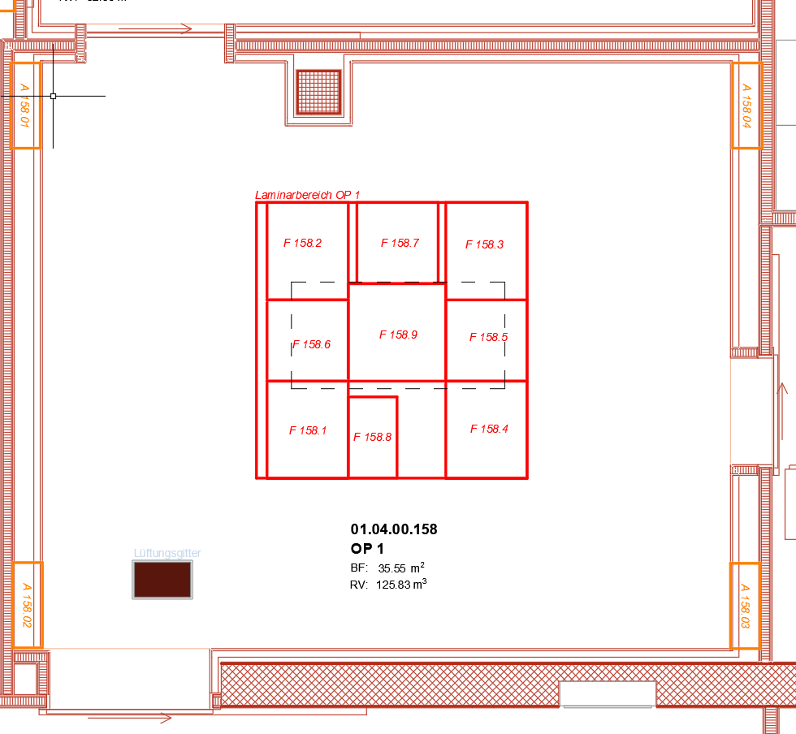

Legende: |  |  | Gemessene Filter Nr. *

OP 1 RNr. 01.04.00.158 |  |  | F 158.01 - 158.09

* Scanning mit Aerosolbelastung, gemessen induktionsfrei 2-5 cm unter dem Prüfobjekt, Scanngeschwindigkeit ≤ 5 cm/s

Z Strömungsnachweis
Messstellenplan |  |  | Strömungsnachweis |  |  |  | Seite: | 26 | von | 36

Kunde: |  | St. Claraspital AG |  |  | Prüfbericht Nr.: | CL-OPT-OP1-Req.221
Ansprechperson: |  | Herr Oscar Cantoro
Objekt: |  | St. Claraspital Basel, Neubau Hirzbrunnen
Abteilung: |  | Operationsabteilung
Raum: |  | OP 1 RNr. 01.04.00.158 |  |  | Zeichnung Nr.: | OP 1

Strömungsnachweis

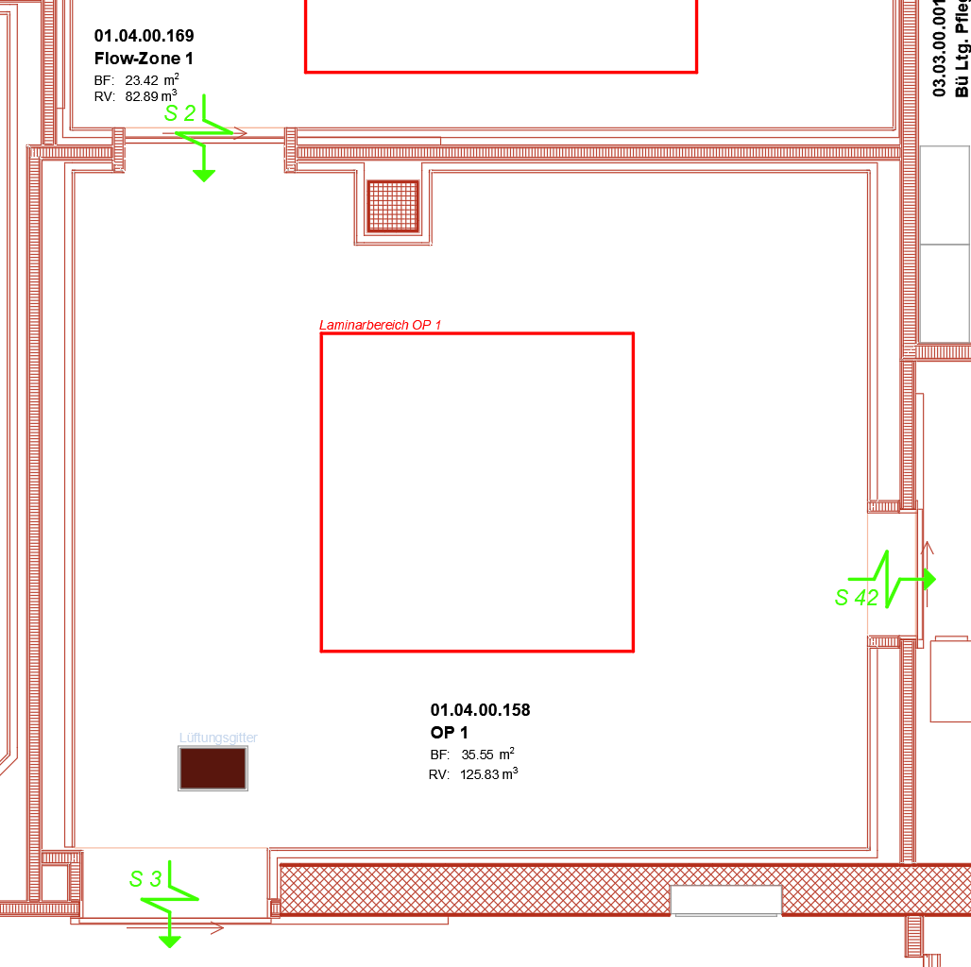

Legende: |  |  |  | Probenahmeort *

OP 1 RNr. 01.04.00.158 |  |  |  | S 02, S 03, S 42

* Die Strömungsrichtung wird mittels Prüfröhrchen visualisiert. Der Differenzdruck wird mittels Manometer ermittelt.
 | Es wird am Türspalt gemessen.

Z T&F
Messstellenplan |  | Raumlufttemperatur und Raumluftfeuchte |  |  |  | Seite: | 27 | von | 36

Kunde: | St. Claraspital AG |  |  | Prüfbericht Nr.: | CL-OPT-OP1-Req.221
Ansprechperson: | Herr Oscar Cantoro
Objekt: | St. Claraspital Basel, Neubau Hirzbrunnen
Abteilung: | Operationsabteilung
Raum: | OP 1 RNr. 01.04.00.158 |  |  | Zeichnung Nr.: | OP 1

Raumlufttemperatur und Raumluftfeuchte

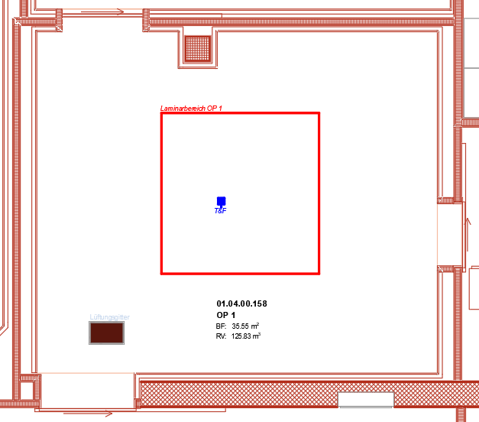

Legende: |  |  | Probenahmeort*

OP 1 RNr. 01.04.00.158 |  |  | T&F

* Messposition: 1.75 m über OKFFB

Z Schall
Messstellenplan |  | Schallpegel |  |  |  | Seite: | 28 | von | 36

Kunde: | St. Claraspital AG |  |  | Prüfbericht Nr.: | CL-OPT-OP1-Req.221
Ansprechperson: | Herr Oscar Cantoro
Objekt: | St. Claraspital Basel, Neubau Hirzbrunnen
Abteilung: | Operationsabteilung
Raum: | OP 1 RNr. 01.04.00.158 |  |  | Zeichnung Nr.: | OP 1

Schallpegel

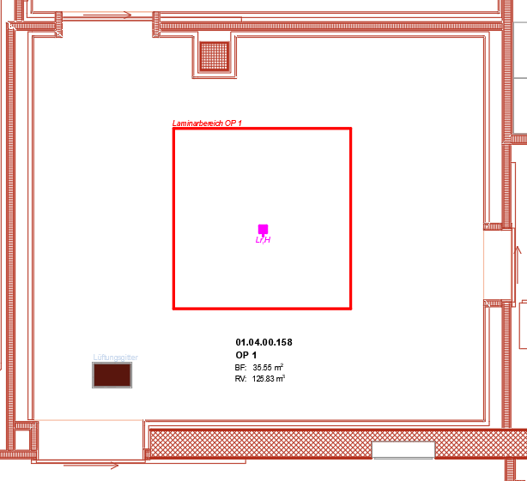

Legende: |  |  | Probenahmeort*

OP 1 RNr. 01.04.00.158 |  |  | Lr,H

* Gemessen in Raummitte 1.0 m über OKFFB, bei Soll-Luftvolumenstrom.

Z PZ
Messstellenplan |  | Partikelkonzentration |  |  |  | Seite: | 29 | von | 36

Kunde: | St. Claraspital AG |  |  | Prüfbericht Nr.: | CL-OPT-OP1-Req.221
Ansprechperson: | Herr Oscar Cantoro
Objekt: | St. Claraspital Basel, Neubau Hirzbrunnen
Abteilung: | Operationsabteilung
Raum: | OP 1 RNr. 01.04.00.158 |  |  | Zeichnung Nr.: | OP 1

Partikelkonzentration

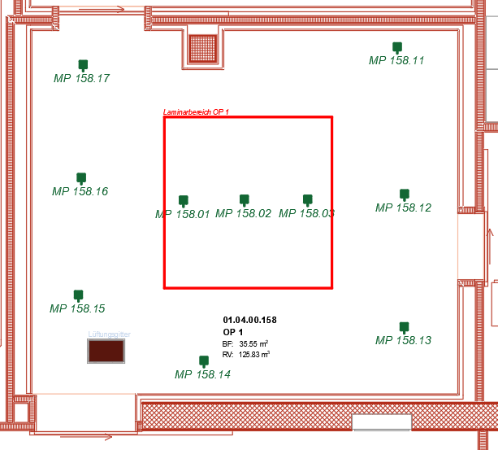

Legende: |  |  | Probenahmeort*

OP 1 RNr. 01.04.00.158 |  |  | MP 158.01 - MP 158.03

innerhalb Laminarbereich
OP 1 RNr. 01.04.00.158 |  |  | MP 158.11 - MP 158.17

ausserhalb Laminarbereich
* Die Messebene ist 1.2 m über OKFFB.

RD Fotodokumentation
Original-Rohdaten |  | Fotodokumentation Strömungsnachweis |  |  |  |  |  | Seite: |  | 36 | von | 36

Kunde: | St. Claraspital AG |  |  |  | Prüfbericht Nr.: |  | CL-OPT-OP1-Req.221
Ansprechperson: | Herr Oscar Cantoro |  |  |  | Messgerät (Int.Nr.): |  | -
Objekt: | St. Claraspital Basel, Neubau Hirzbrunnen |  |  |  | Prüfdatum: |  | 2022-05-07
Abteilung: | Operationsabteilung |  |  |  | Betriebszustand:
Raum: | OP 1 RNr. 01.04.00.158 |  |  |  | Messtechniker: |  | P. Kniep

Strömungsnachweis2) (Normalbetrieb)

Messposition | von Raum |  | zu Raum (Bereich) | Messwert (informativ) |  | Überstromrichtung Ist1) |  |  | Überstromrichtung Soll

 |  |  |  | Pa
S 02 | OP 1 |  | Flow-Zone 1 | n.a. |  | Unterdruck |  |  | Unterdruck
 | RNr. 01.04.00.158 |  | RNr. 01.04.00.169
S 03 | OP 1 |  | Korridor | n.a. |  | Überdruck |  |  | Überdruck
 | RNr. 01.04.00.158 |  | RNr. 01.04.00.801
S 42 | OP 1 |  | Ausguss | n.a. |  | Überdruck |  |  | Überdruck
 | RNr. 01.04.00.158 |  | RNr. 01.04.00.135

Ist

Soll

Soll
Ist

Messposition S02
(Nebelaufgabe: Flowzone 1 RNr. 01.04.00.169 )
Messposition S03
(Nebelaufgabe: OP 1 RNr. 01.04.00.158 )

Soll

Ist

Messposition S42
(Nebelaufgabe: OP 1 RNr. 01.04.00.158 )

